Sheet1
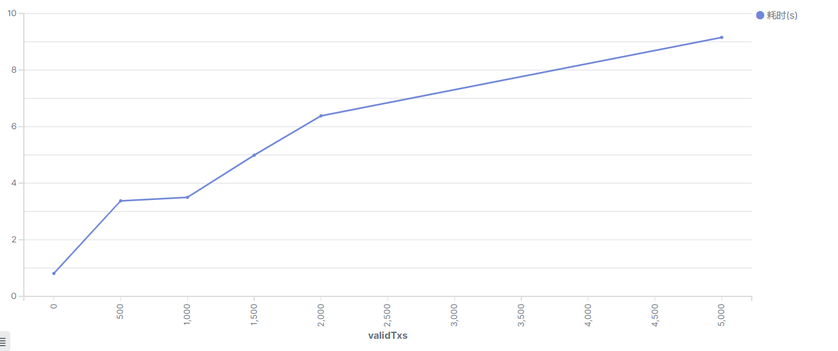
单片8节点 全单片交易 |  |  |  |  |  |  |  |  |  | 单片8节点 全跨片交易 2个分片 |  |  | 300
validTxs | 0 | 500 | 1,000 | 1,500 | 2,000 | 2,500 | 3,000 | 3,500 | 4,500 | validTxs | 0 | 500 | 1,000 | 1,500 | 2,000 | 2,500 | 3,000 | 13,500 | 19,500 | 23,500
耗时(s) | 0.535 | 0.866 | 1.526 | 1.6 | 2.556 | 2.871 | 3.962 | 3.492 | 4.11 | 耗时(s) | 0.564 | 1.486 | 1.829 | 2.892 | 3.708 | 3.472 | 4.626 | 10.878 | 14.928 | 18.647
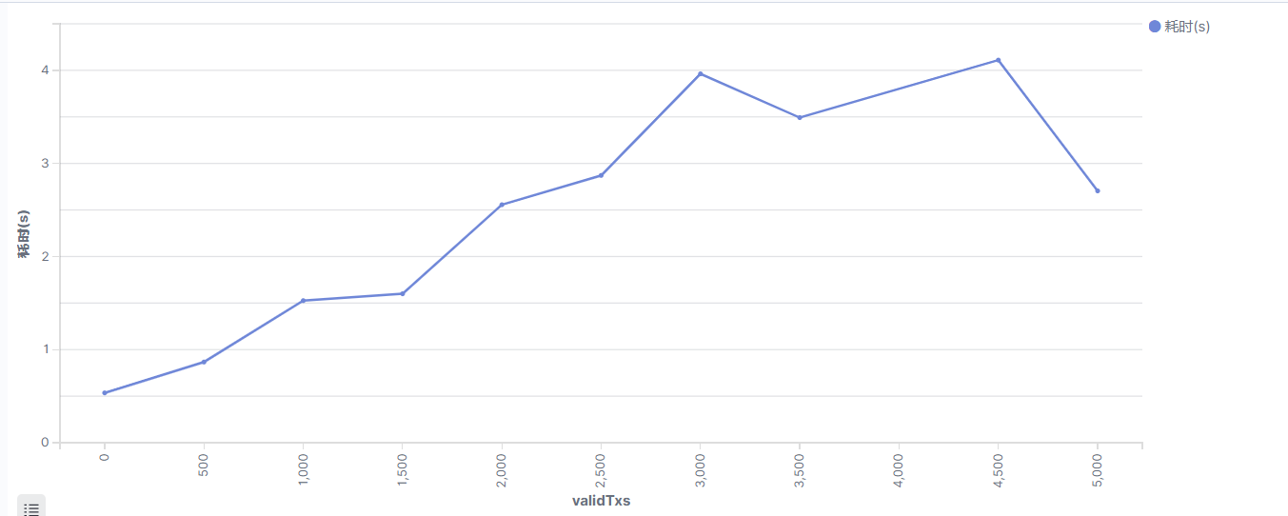
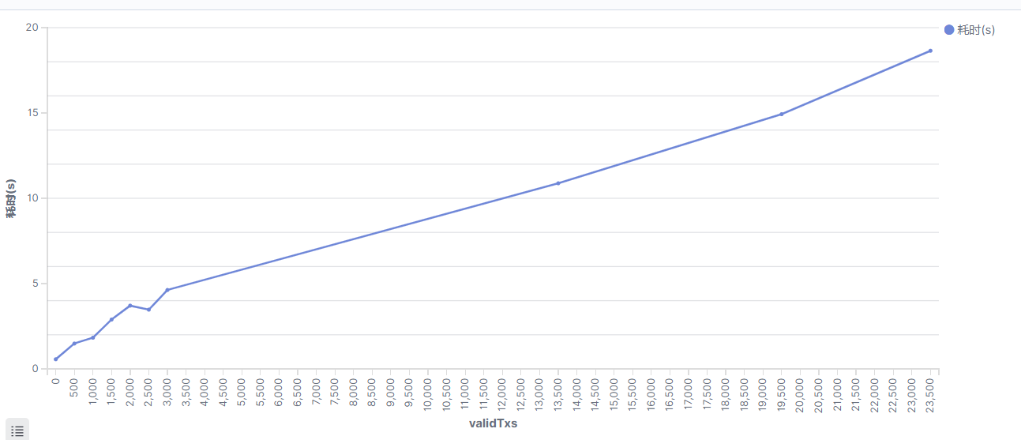

单片8节点 50%跨片交易
validTxs | 0 | 500 | 1,000 | 3,000
耗时(s) | 1 | 2 | 2 | 8

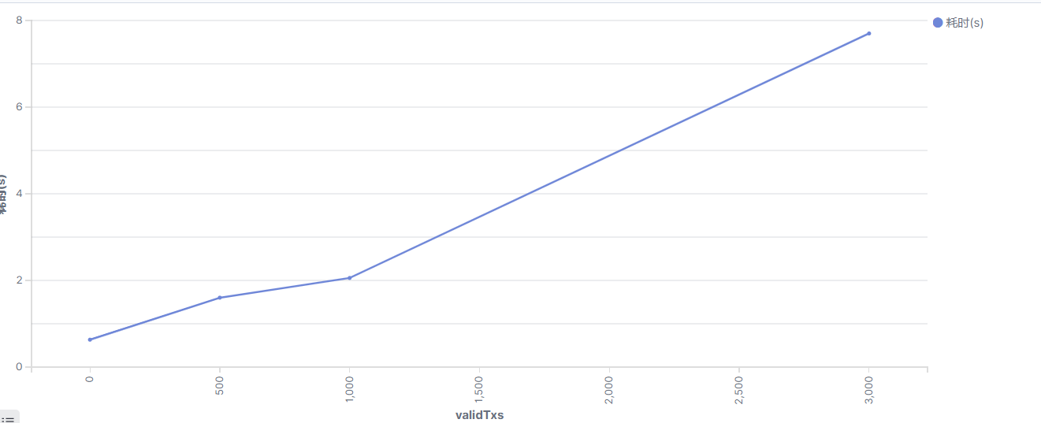

单片16节点 全单片交易
validTxs | 0 | 500 | 1000 | 1500 | 2000 | 5000
耗时(s) | 0.81 | 3.377 | 3.5 | 4.99 | 6.381 | 9.155

